04.06
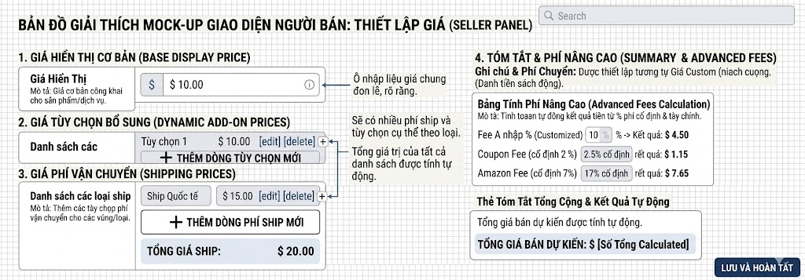
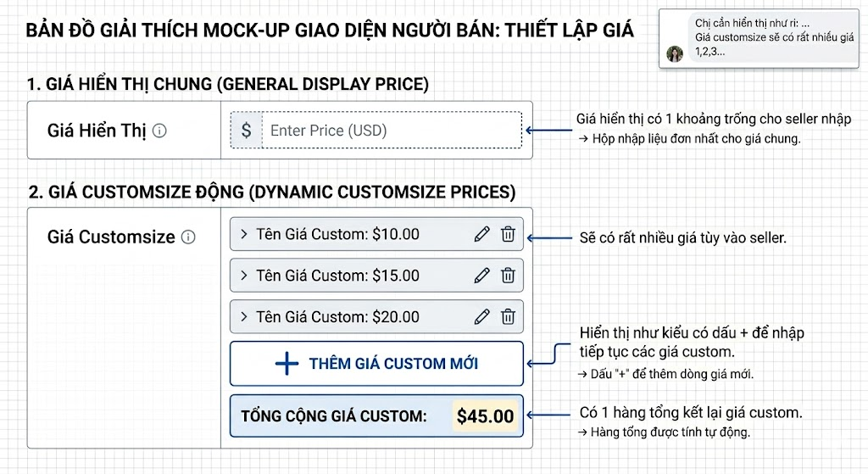

 | Tương tự cho giá ship: tương tự giá custom
 | Total price sẽ là công thức em check sheet công thức
 | Qua phần setup giá bán
 | 10% | Phần ni sẽ để cho seller tự nhập là mấy % sau đó bỏ công thức tính ra giá trị Công thức đã có
 | 2,5% và 17% | Luôn luôn cố định. chỉ cần 1 dòng hiển thị 2 phần phí ni ra là được.
 | Phần còn lại là công thức

Em check ở đây

